Mapeamento HUB
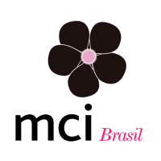

coloque aqui o logo da empresa que está respondendo este questionário

Business Development Manager:
Account Manager: Sibelle Rossi | Tatyana Frison
Cliente: TAKEDA
Data: Junho/2018
Cliente MCI desde: 2016

1) Qual o potencial de budget para ativações e eventos no ano?

2) Quantos solicitantes de eventos há na empresa?

3) Quem são os maiores solicitantes (mais verba destinada à eventos)? (nome/cargo/e-mail/telefone)

4) Quem é o maior comprador?

5) Todos os BIDs passam por Compras? Descreva o processo de solicitações. Há uma área de Eventos na empresa? O Departamento de Compras se envolve? A solicitação vem direto do marketing/trade?

6) Quais departamentos solicitam eventos? Que tipo de eventos casa um deles realiza?

7) O processo é job a job via homologação? (verificar contrato vigente)

8) Se homologação, há contrato? Quando será feita a próxima homologação?

9) Quanto comprou da MCI em 2017 / 2018?

10) Quais são as agencias que estao dentro do cliente? (quem são nossos concorrentes?)

11) Vocês homologam empresa de Cenografia e AV? Se sim, quando será feita a próxima homologação?

